AJM- GDL-
 |  |  |  | Título |  | PEDIDO |  |  |  |  |  |  |  |  | FOLIO |  | GDL-331
 |  |  |  | Área |  |  |  | Ventas

Fecha |  |  |  | No. De Cliente |  |  | No. Pedido |  |  |  | Condiciones
10-Sep-22 |  |  |  |  |  |  | GDL-331
DATOS DE FACTURACIÓN
Nombre | INSTITUTO COLIMENSE DE LA INFRAESTRUCTURA FÍSICA EDUCATIVA
R.F.C. |  |  |  |  |  |  |  |  |  | C.P. | 28000 |  |  | Asesor: |  |  | Sergio Macias
Domicilio | Calzada Pedro A. Galván No. 325 nte |  |  |  |  |  |  |  |  |  |  |  |  | Levanto Pedido: |  |  | Laura Sagun
Colonia | Centro |  |  |  |  |  |  |  |  |  |  |  |  | Cliente Nuevo: |  |  | SI
Ciudad | Colima |  |  |  |  |  |  |  |  |  |  |  |  | Medio |  |  | Tranporte Consolidado
Teléfono | 312- 312-1675 / 312-312-0575 extensión 111 |  |  |  |  |  |  |  |  |  |  |  |  | LAB |  |  | Guadalajara
E-mail
DATOS DE ENTREGA |  |  |  |  |  |  |  |  |  |  |  |  |  |  |  | FORMA DE ENTREGA
Domicilio |  |  |  |  |  |  |  |  |  |  |  |  |  |  |  | Nosotros
 |  |  |  |  |  |  |  |  |  |  |  |  |  |  |  | X
Colonia |  |  |  |  |  |  |  |  |  |  |  |  |  |  |  | Cliente Recoge

Ciudad / Estado |  |  |  |  |  |  |  |  |  |  |  |  |  |  |  | Transporte

Contacto y Teléfono |  |  |  |  |  |  |  | Fecha de Entrega |  |  | Horario de Entrega |  |  |  |  | Servicio
Lic. Liliana Josselín Rodríguez Vergara |  |  |  |  |  |  |  | 2022-09-13 |  |  | 9:00 a 14:00 hrs

Cantidad | Unidad |  | Código |  |  | Medida |  |  | Descripción |  |  |  |  |  |  | Precio |  | Importe
1 | Piezas |  | 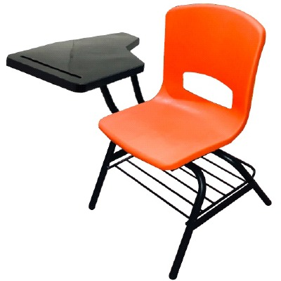 |  |  | 51.60cm frente; 54cm fondo; 76.20 Alto total |  |  | Pupitre concha PESADA DERECHO. Estructura tubular 1" Cal.18, Refuerzo Respaldo Tubular cuadrado 3/4 Cal.18. Refuerzo patas laterales en lamina troquelada Cal.14. Brazo paleta tubular 3/4" Cal.18. Parilla Coll Roll 5/16 y 1/4 |  |  |  |  |  |  | 678.00 |  | 678.00
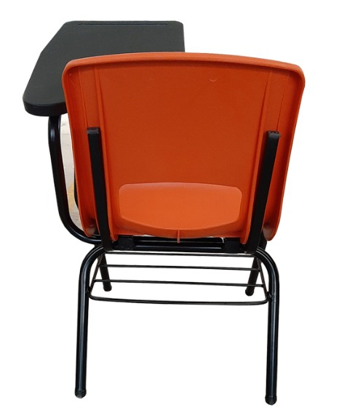

IMPORTE CON LETRA: |  |  |  |  |  |  |  |  |  |  |  |  |  |  | Subtotal |  |  | 678.00
CAMBIOS DE ESPECIFICACIÓN TÉCNICA SOLICITADOS / OBSERVACIONES: |  |  |  |  |  |  |  |  |  |  |  |  |  |  | IVA 16% |  |  | 108.48
 |  |  |  |  |  |  |  |  |  |  |  |  |  |  | Total |  |  | 786.48
 |  |  |  |  |  |  |  |  |  |  |  |  |  |  | Nombre y Firma del Cliente:

Empaque: |  | Local |  |  |  | Paquetería |  |  |  | Camión |  |  | X |  | Revisó:
Método y forma de pago: |  |  |  |  | PUE |  |  |  |  |  |  | PPD 99
Uso CFDI: |  | G01
Enviado a Enlace |  |  |  |  | Salida |  |  |  | Factura |  |  |  |  | Otros

Especificaciones
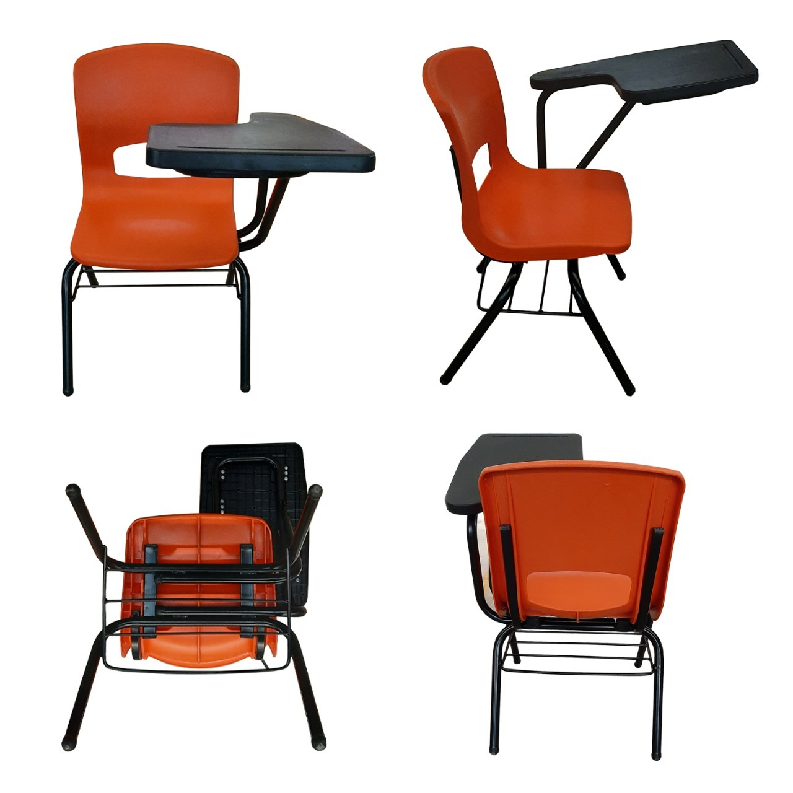
PARTIDA | ESPECIFICACIONES | CANTIDAD
7 | Silla con Paleta para Aula Didáctica. Dimensiones Generales: Altura total al respaldo 762mm; altura del asiento 425mm; ancho total 516mm; fondo total 670mm; altura de piso a paleta 725mm, tolerancias generales +/-10mm. no aplica en calibres ni peso. Asiento: Color naranja. Dimensiones: dimensiones: ancho 394mm; fondo: 477mm; altura 418mm; espesor de pared general: 4 mm; peso mínimo: 1.66 kg tipo concha (sola pieza) anatómica sin transferencia fabricada por inyección de polipropileno de alto impacto; con un grosor general de 4mm con rizo perimetral exterior de 6mm. Texturizado medio por ambas caras; la cara posterior cuenta dos nervaduras longitudinales salientes de 360mm para fijación a la estructura. Grabado por la inyección de origen; la marca del fabricante, reloj fechador indicando día, mes y año que se fabricó (inyecto) para identificación y efecto de la garantía. Sistema de Fijación: Sistema oculto en cara inferior mediante 4 remaches tipo “POP” SS−66−CA diámetro 3/16” x 1/2" de agarre para fijarse a la estructura. Estructura: por dos asnillas (patas) dobladas en forma de “U” en tubular de acero de sección cuadrada de 1” Cal.18 con dos (canaletas) receptores de concha troquelados y doblados en forma de "C" en lámina de acero Cal.14. Papelera: fabricada en acero solido doblado formando un cuerpo en forma de “U” de solido de 3/8” y cinco travesaños de 1/4" todos unidos al cuerpo por soldadura de proyección fijada sobre los vértices de las patas por el interior. Soporte Paleta: Formado por cuatro tubulares de acero redondo de 3/4" Cal.18; dos en forma de "L"; llevará 2 cartabones de refuerzo en placa de acero calibre 7 troquelados y conformados al tubular y será colocado entre los otros dos tubulares; uno en forma recta y el segundo en forma de semi "C"; todos con aplastones en sus extremos; además de 4 placas multiposición troqueladas y punzonadas en lámina de acero Cal. 18; que sirven para fijar la paleta al soporte; todos unidos al cuerpo con soldadura de pro | 1159 | 